파일명(영문)
스토리보드 작성 템플릿

프로젝트명 : FitFood |  |  |  |  |  | 분류명 |  |  | 1. 메인페이지 |  |  |  |  | 작성자 |  | 권수정 |  |  |  |  | 작성일 | 2020.05.09 |  |  |  |  | 확인 | TITLE | 메인페이지
 |  |  |  |  |  | 분류코드 |  |  | <1 - 1> |  |  |  |  | 승인자 |  | 윤승훈 |  |  |  |  | 승인일 |  |  |  |  |  |  | META
Depth1 |  | 메인페이지 |  | Depth2 | 서비스 소개 |  |  |  |  |  | Depth3 |  | 앱 다운로드 |  |  |  | Depth4 |  | 로그인 |  |  |  | Depth5 |  | 회원가입
화면명 | 메인페이지 |  |  |  |  |  | 화일명 |  |  | Home.vue |  |  |  |  |  |  | 폴더 |  | src/views |  |  |  |  |  |  |  |  | 내용
 |  |  |  |  |  |  |  |  |  |  |  |  |  |  |  |  |  |  |  |  |  |  |  |  |  |  |  | 1 | 서비스 메뉴

 |  |  |  |  |  |  |  |  |  |  |  |  |  |  |  |  |  |  |  |  |  |  |  |  |  |  |  | 2 | 로그인, 회원가입 페이지로 이동 (로그인시 로그아웃으로 변경)

 |  |  |  |  |  |  |  |  |  |  |  |  |  |  |  |  |  |  |  |  |  |  |  |  |  |  |  | 3 | 서비스 사용유도 문구

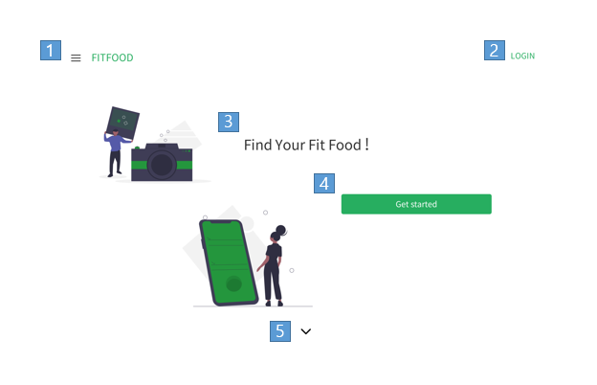
 |  |  |  |  |  |  |  |  |  |  |  |  |  |  |  |  |  |  |  |  |  |  |  |  |  |  |  | 4 | 로그아웃시 로그인페이지로 이동

 |  |  |  |  |  |  |  |  |  |  |  |  |  |  |  |  |  |  |  |  |  |  |  |  |  |  |  | 5 | 서비스 소개 페이지로 이동 (스크롤로 이동)

 |  |  |  |  |  |  |  |  |  |  |  |  |  |  |  |  |  |  |  |  |  |  |  |  |  |  |  | 연결 Table Name

 |  |  |  |  |  |  |  |  |  |  |  |  |  |  |  |  |  |  |  |  |  |  |  |  |  |  |  |  | DB설계 완성 후 수정할 것!!

Link 정보 |  | code | link |  | code |  |  | link |  |  |  | code |  |  | link |  |  | code |  | link |  |  |  | code |  | link |  | Program
 |  |  |  |  |  |  |  |  |  |  |  |  |  |  |  |  |  |  |  |  |  |  |  |  |  |  |  | DB Query | DB설계 완성 후 수정할 것!!
 |  |  |  |  |  |  |  |  |  |  |  |  |  |  |  |  |  |  |  |  |  |  |  |  |  |  |  | Script
 |  |  |  |  |  |  |  |  |  |  |  |  |  |  |  |  |  |  |  |  |  |  |  |  |  |  |  | Image
 |  |  |  |  |  |  |  |  |  |  |  |  |  |  |  |  |  |  |  |  |  |  |  |  |  |  |  | Flash
 |  |  |  |  |  |  |  |  |  |  |  |  |  |  |  |  |  |  |  |  |  |  |  |  |  |  |  | etc

프로젝트명 : FitFood |  |  |  |  |  | 분류명 |  |  | 1. 메인페이지 |  |  |  |  | 작성자 |  | 권수정 |  |  |  |  | 작성일 | 2020.05.09 |  |  |  |  | 확인 | TITLE | 메인페이지
 |  |  |  |  |  | 분류코드 |  |  | <1 - 1> |  |  |  |  | 승인자 |  | 윤승훈 |  |  |  |  | 승인일 |  |  |  |  |  |  | META
Depth1 |  | 메인페이지 |  | Depth2 | 서비스 소개 |  |  |  |  |  | Depth3 |  | 앱 다운로드 |  |  |  | Depth4 |  | 로그인 |  |  |  | Depth5 |  | 회원가입
화면명 | 메인페이지 |  |  |  |  |  | 화일명 |  |  | Home.vue |  |  |  |  |  |  | 폴더 |  | src/views |  |  |  |  |  |  |  |  | 내용
 |  |  |  |  |  |  |  |  |  |  |  |  |  |  |  |  |  |  |  |  |  |  |  |  |  |  |  | 1 | 서비스 메뉴 클릭시 드로어 나타남

 |  |  |  |  |  |  |  |  |  |  |  |  |  |  |  |  |  |  |  |  |  |  |  |  |  |  |  | 2 | 유저네임

 |  |  |  |  |  |  |  |  |  |  |  |  |  |  |  |  |  |  |  |  |  |  |  |  |  |  |  | 3 | 클릭시 해당 페이지로 이동

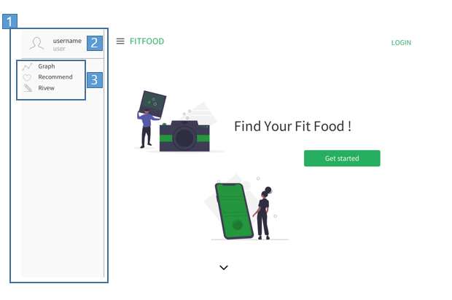

 |  |  |  |  |  |  |  |  |  |  |  |  |  |  |  |  |  |  |  |  |  |  |  |  |  |  |  | 연결 Table Name

 |  |  |  |  |  |  |  |  |  |  |  |  |  |  |  |  |  |  |  |  |  |  |  |  |  |  |  |  | DB설계 완성 후 수정할 것!!

Link 정보 |  | code | link |  | code |  |  | link |  |  |  | code |  |  | link |  |  | code |  | link |  |  |  | code |  | link |  | Program
 |  |  |  |  |  |  |  |  |  |  |  |  |  |  |  |  |  |  |  |  |  |  |  |  |  |  |  | DB Query | DB설계 완성 후 수정할 것!!
 |  |  |  |  |  |  |  |  |  |  |  |  |  |  |  |  |  |  |  |  |  |  |  |  |  |  |  | Script
 |  |  |  |  |  |  |  |  |  |  |  |  |  |  |  |  |  |  |  |  |  |  |  |  |  |  |  | Image
 |  |  |  |  |  |  |  |  |  |  |  |  |  |  |  |  |  |  |  |  |  |  |  |  |  |  |  | Flash
 |  |  |  |  |  |  |  |  |  |  |  |  |  |  |  |  |  |  |  |  |  |  |  |  |  |  |  | etc

프로젝트명 : FitFood |  |  |  |  |  | 분류명 |  |  | 1. 메인페이지 |  |  |  |  | 작성자 |  | 권수정 |  |  |  |  | 작성일 | 2020.05.09 |  |  |  |  | 확인 | TITLE | 메인페이지
 |  |  |  |  |  | 분류코드 |  |  | <1 - 2> |  |  |  |  | 승인자 |  | 윤승훈 |  |  |  |  | 승인일 |  |  |  |  |  |  | META
Depth1 |  | 메인페이지 |  | Depth2 | 서비스 소개 |  |  |  |  |  | Depth3 |  | 앱 다운로드 |  |  |  | Depth4 |  | 로그인 |  |  |  | Depth5 |  | 회원가입
화면명 | 메인페이지 |  |  |  |  |  | 화일명 |  |  | Home.vue |  |  |  |  |  |  | 폴더 |  | src/views |  |  |  |  |  |  |  |  | 내용
 |  |  |  |  |  |  |  |  |  |  |  |  |  |  |  |  |  |  |  |  |  |  |  |  |  |  |  | 1 | 서비스 소개 (서비스 이름, 서비스 유도 설명)

 |  |  |  |  |  |  |  |  |  |  |  |  |  |  |  |  |  |  |  |  |  |  |  |  |  |  |  | 2 | 앱 다운로드 유도 페이지로 이동

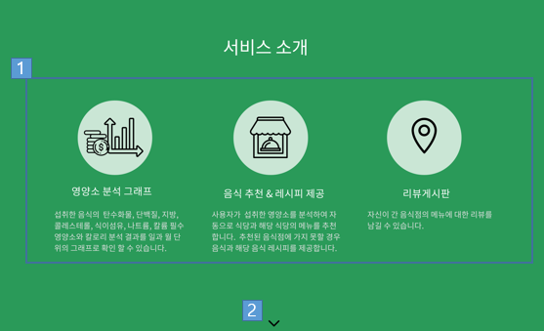

 |  |  |  |  |  |  |  |  |  |  |  |  |  |  |  |  |  |  |  |  |  |  |  |  |  |  |  | 연결 Table Name

 |  |  |  |  |  |  |  |  |  |  |  |  |  |  |  |  |  |  |  |  |  |  |  |  |  |  |  |  | DB설계 완성 후 수정할 것!!

Link 정보 |  | code | link |  | code |  |  | link |  |  |  | code |  |  | link |  |  | code |  | link |  |  |  | code |  | link |  | Program
 |  |  |  |  |  |  |  |  |  |  |  |  |  |  |  |  |  |  |  |  |  |  |  |  |  |  |  | DB Query | DB설계 완성 후 수정할 것!!
 |  |  |  |  |  |  |  |  |  |  |  |  |  |  |  |  |  |  |  |  |  |  |  |  |  |  |  | Script
 |  |  |  |  |  |  |  |  |  |  |  |  |  |  |  |  |  |  |  |  |  |  |  |  |  |  |  | Image
 |  |  |  |  |  |  |  |  |  |  |  |  |  |  |  |  |  |  |  |  |  |  |  |  |  |  |  | Flash
 |  |  |  |  |  |  |  |  |  |  |  |  |  |  |  |  |  |  |  |  |  |  |  |  |  |  |  | etc

프로젝트명 : FitFood |  |  |  |  |  | 분류명 |  |  | 1. 메인페이지 |  |  |  |  | 작성자 |  | 권수정 |  |  |  |  | 작성일 | 2020.05.09 |  |  |  |  | 확인 | TITLE | 메인페이지
 |  |  |  |  |  | 분류코드 |  |  | <1 - 3> |  |  |  |  | 승인자 |  | 윤승훈 |  |  |  |  | 승인일 |  |  |  |  |  |  | META
Depth1 |  | 메인페이지 |  | Depth2 | 서비스 소개 |  |  |  |  |  | Depth3 |  | 앱 다운로드 |  |  |  | Depth4 |  | 로그인 |  |  |  | Depth5 |  | 회원가입
화면명 | 메인페이지 |  |  |  |  |  | 화일명 |  |  | Home.vue |  |  |  |  |  |  | 폴더 |  | src/views |  |  |  |  |  |  |  |  | 내용
 |  |  |  |  |  |  |  |  |  |  |  |  |  |  |  |  |  |  |  |  |  |  |  |  |  |  |  | 1 | 앱 다운로드 유도 문구

 |  |  |  |  |  |  |  |  |  |  |  |  |  |  |  |  |  |  |  |  |  |  |  |  |  |  |  | 2 | 스크롤 이동

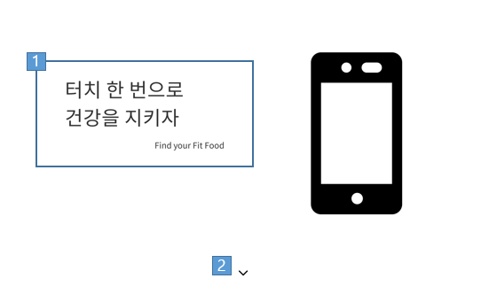

 |  |  |  |  |  |  |  |  |  |  |  |  |  |  |  |  |  |  |  |  |  |  |  |  |  |  |  | 연결 Table Name

 |  |  |  |  |  |  |  |  |  |  |  |  |  |  |  |  |  |  |  |  |  |  |  |  |  |  |  |  | DB설계 완성 후 수정할 것!!

Link 정보 |  | code | link |  | code |  |  | link |  |  |  | code |  |  | link |  |  | code |  | link |  |  |  | code |  | link |  | Program
 |  |  |  |  |  |  |  |  |  |  |  |  |  |  |  |  |  |  |  |  |  |  |  |  |  |  |  | DB Query | DB설계 완성 후 수정할 것!!
 |  |  |  |  |  |  |  |  |  |  |  |  |  |  |  |  |  |  |  |  |  |  |  |  |  |  |  | Script
 |  |  |  |  |  |  |  |  |  |  |  |  |  |  |  |  |  |  |  |  |  |  |  |  |  |  |  | Image
 |  |  |  |  |  |  |  |  |  |  |  |  |  |  |  |  |  |  |  |  |  |  |  |  |  |  |  | Flash
 |  |  |  |  |  |  |  |  |  |  |  |  |  |  |  |  |  |  |  |  |  |  |  |  |  |  |  | etc

프로젝트명 : FitFood |  |  |  |  |  | 분류명 |  |  | 1. 메인페이지 |  |  |  |  | 작성자 |  | 권수정 |  |  |  |  | 작성일 | 2020.05.09 |  |  |  |  | 확인 | TITLE | 메인페이지
 |  |  |  |  |  | 분류코드 |  |  | <1 - 3> |  |  |  |  | 승인자 |  | 윤승훈 |  |  |  |  | 승인일 |  |  |  |  |  |  | META
Depth1 |  | 메인페이지 |  | Depth2 | 서비스 소개 |  |  |  |  |  | Depth3 |  | 앱 다운로드 |  |  |  | Depth4 |  | 로그인 |  |  |  | Depth5 |  | 회원가입
화면명 | 메인페이지 |  |  |  |  |  | 화일명 |  |  | Home.vue |  |  |  |  |  |  | 폴더 |  | src/views |  |  |  |  |  |  |  |  | 내용
 |  |  |  |  |  |  |  |  |  |  |  |  |  |  |  |  |  |  |  |  |  |  |  |  |  |  |  | 1 | 서비스 소개 끝난 후 다시 서비스 사용 유도

 |  |  |  |  |  |  |  |  |  |  |  |  |  |  |  |  |  |  |  |  |  |  |  |  |  |  |  | 2 | 로그아웃 시 로그인페이지로 이동

 |  |  |  |  |  |  |  |  |  |  |  |  |  |  |  |  |  |  |  |  |  |  |  |  |  |  |  | 3 | 푸터

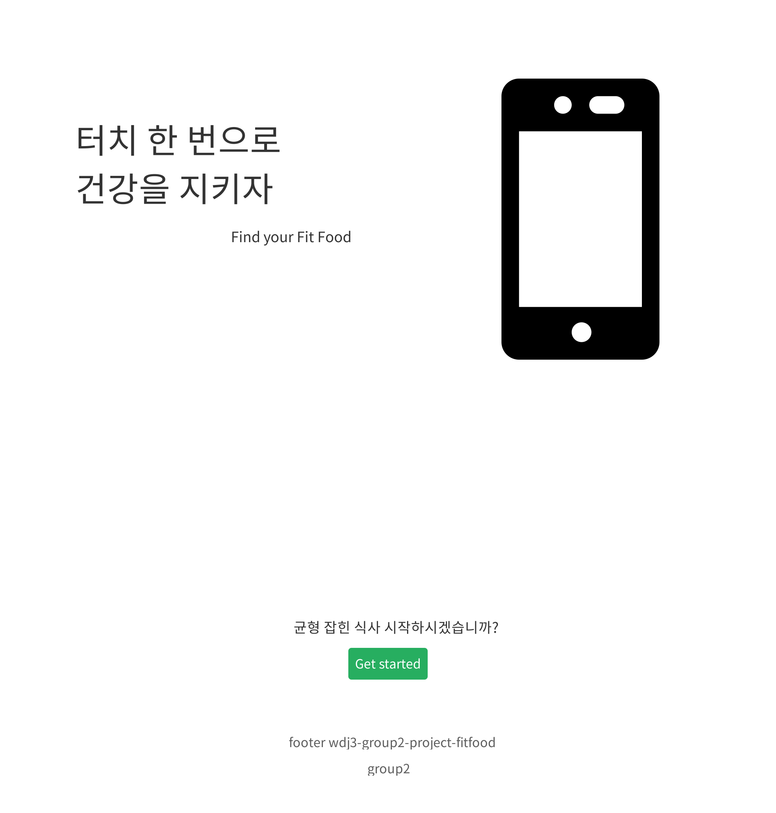

 |  |  |  |  |  |  |  |  |  |  |  |  |  |  |  |  |  |  |  |  |  |  |  |  |  |  |  | 연결 Table Name

 |  |  |  |  |  |  |  |  |  |  |  |  |  |  |  |  |  |  |  |  |  |  |  |  |  |  |  |  | DB설계 완성 후 수정할 것!!

Link 정보 |  | code | link |  | code |  |  | link |  |  |  | code |  |  | link |  |  | code |  | link |  |  |  | code |  | link |  | Program
 |  |  |  |  |  |  |  |  |  |  |  |  |  |  |  |  |  |  |  |  |  |  |  |  |  |  |  | DB Query | DB설계 완성 후 수정할 것!!
 |  |  |  |  |  |  |  |  |  |  |  |  |  |  |  |  |  |  |  |  |  |  |  |  |  |  |  | Script
 |  |  |  |  |  |  |  |  |  |  |  |  |  |  |  |  |  |  |  |  |  |  |  |  |  |  |  | Image
 |  |  |  |  |  |  |  |  |  |  |  |  |  |  |  |  |  |  |  |  |  |  |  |  |  |  |  | Flash
 |  |  |  |  |  |  |  |  |  |  |  |  |  |  |  |  |  |  |  |  |  |  |  |  |  |  |  | etc

프로젝트명 : FitFood |  |  |  |  |  | 분류명 |  |  | 1. 메인페이지 |  |  |  |  | 작성자 |  |  |  |  |  |  | 작성일 | 2020.05.09 |  |  |  |  | 확인 | TITLE | 메인페이지
 |  |  |  |  |  | 분류코드 |  |  | <1 - 4> |  |  |  |  | 승인자 |  | 윤승훈 |  |  |  |  | 승인일 |  |  |  |  |  |  | META
Depth1 |  | 메인페이지 |  | Depth2 | 서비스 소개 |  |  |  |  |  | Depth3 |  | 앱 다운로드 |  |  |  | Depth4 |  | 로그인 |  |  |  | Depth5 |  | 회원가입
화면명 | 로그인 |  |  |  |  |  | 화일명 |  |  | Login.vue |  |  |  |  |  |  | 폴더 |  | src/views/auth |  |  |  |  |  |  |  |  | 내용
 |  |  |  |  |  |  |  |  |  |  |  |  |  |  |  |  |  |  |  |  |  |  |  |  |  |  |  | 1 | 로그인 정보 입력

 |  |  |  |  |  |  |  |  |  |  |  |  |  |  |  |  |  |  |  |  |  |  |  |  |  |  |  | 2 | 로그인 처리

 |  |  |  |  |  |  |  |  |  |  |  |  |  |  |  |  |  |  |  |  |  |  |  |  |  |  |  | 3 | 회원가입 페이지로 이동

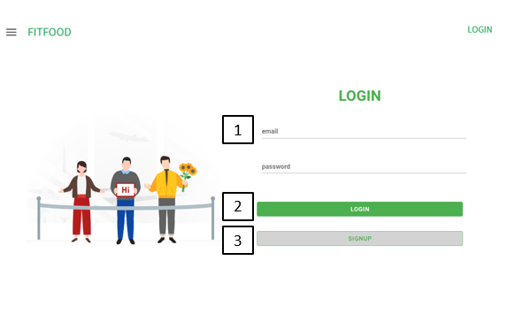

 |  |  |  |  |  |  |  |  |  |  |  |  |  |  |  |  |  |  |  |  |  |  |  |  |  |  |  | 연결 Table Name

 |  |  |  |  |  |  |  |  |  |  |  |  |  |  |  |  |  |  |  |  |  |  |  |  |  |  |  |  | DB설계 완성 후 수정할 것!!

Link 정보 |  | code | link |  | code |  |  | link |  |  |  | code |  |  | link |  |  | code |  | link |  |  |  | code |  | link |  | Program
 |  |  |  |  |  |  |  |  |  |  |  |  |  |  |  |  |  |  |  |  |  |  |  |  |  |  |  | DB Query | DB설계 완성 후 수정할 것!!
 |  |  |  |  |  |  |  |  |  |  |  |  |  |  |  |  |  |  |  |  |  |  |  |  |  |  |  | Script
 |  |  |  |  |  |  |  |  |  |  |  |  |  |  |  |  |  |  |  |  |  |  |  |  |  |  |  | Image
 |  |  |  |  |  |  |  |  |  |  |  |  |  |  |  |  |  |  |  |  |  |  |  |  |  |  |  | Flash
 |  |  |  |  |  |  |  |  |  |  |  |  |  |  |  |  |  |  |  |  |  |  |  |  |  |  |  | etc

프로젝트명 : FitFood |  |  |  |  |  | 분류명 |  |  | 1. 메인페이지 |  |  |  |  | 작성자 |  |  |  |  |  |  | 작성일 | 2020.05.09 |  |  |  |  | 확인 | TITLE | 메인페이지
 |  |  |  |  |  | 분류코드 |  |  | <1 - 5> |  |  |  |  | 승인자 |  | 윤승훈 |  |  |  |  | 승인일 |  |  |  |  |  |  | META
Depth1 |  | 메인페이지 |  | Depth2 | 서비스 소개 |  |  |  |  |  | Depth3 |  | 앱 다운로드 |  |  |  | Depth4 |  | 로그인 |  |  |  | Depth5 |  | 회원가입
화면명 | 회원가입 |  |  |  |  |  | 화일명 |  |  | Signup.vue |  |  |  |  |  |  | 폴더 |  | src/views/auth |  |  |  |  |  |  |  |  | 내용
 |  |  |  |  |  |  |  |  |  |  |  |  |  |  |  |  |  |  |  |  |  |  |  |  |  |  |  | 1 | 아이디(이메일)정보 입력

 |  |  |  |  |  |  |  |  |  |  |  |  |  |  |  |  |  |  |  |  |  |  |  |  |  |  |  | 2 | 비밀번호 입력란

 |  |  |  |  |  |  |  |  |  |  |  |  |  |  |  |  |  |  |  |  |  |  |  |  |  |  |  | 3 | 비밀번호 확인란 2에 입력된 값과 비교

 |  |  |  |  |  |  |  |  |  |  |  |  |  |  |  |  |  |  |  |  |  |  |  |  |  |  |  | 4 | 이름 입력란

 |  |  |  |  |  |  |  |  |  |  |  |  |  |  |  |  |  |  |  |  |  |  |  |  |  |  |  | 5 | 전화번호 입력란

 |  |  |  |  |  |  |  |  |  |  |  |  |  |  |  |  |  |  |  |  |  |  |  |  |  |  |  | 6 | 성별 선태란

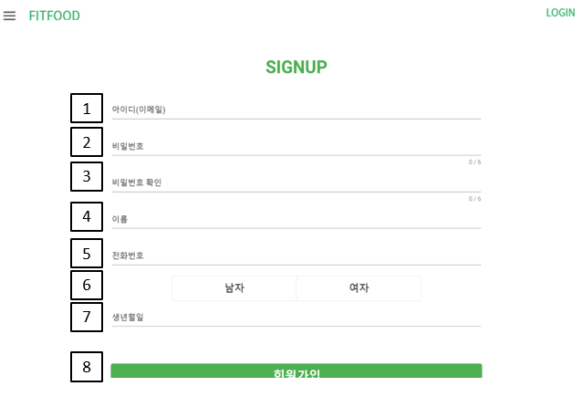

 |  |  |  |  |  |  |  |  |  |  |  |  |  |  |  |  |  |  |  |  |  |  |  |  |  |  |  | 7 | 생년월일 선택란

 |  |  |  |  |  |  |  |  |  |  |  |  |  |  |  |  |  |  |  |  |  |  |  |  |  |  |  | 8 | 클릭 시 가입 완료 요청

 |  |  |  |  |  |  |  |  |  |  |  |  |  |  |  |  |  |  |  |  |  |  |  |  |  |  |  | 연결 Table Name

 |  |  |  |  |  |  |  |  |  |  |  |  |  |  |  |  |  |  |  |  |  |  |  |  |  |  |  |  | DB설계 완성 후 수정할 것!!

Link 정보 |  | code | link |  | code |  |  | link |  |  |  | code |  |  | link |  |  | code |  | link |  |  |  | code |  | link |  | Program
 |  |  |  |  |  |  |  |  |  |  |  |  |  |  |  |  |  |  |  |  |  |  |  |  |  |  |  | DB Query | DB설계 완성 후 수정할 것!!
 |  |  |  |  |  |  |  |  |  |  |  |  |  |  |  |  |  |  |  |  |  |  |  |  |  |  |  | Script
 |  |  |  |  |  |  |  |  |  |  |  |  |  |  |  |  |  |  |  |  |  |  |  |  |  |  |  | Image
 |  |  |  |  |  |  |  |  |  |  |  |  |  |  |  |  |  |  |  |  |  |  |  |  |  |  |  | Flash
 |  |  |  |  |  |  |  |  |  |  |  |  |  |  |  |  |  |  |  |  |  |  |  |  |  |  |  | etc

프로젝트명 : FitFood |  |  |  |  |  | 분류명 |  |  | 2. 영양소그래프페이지 |  |  |  |  | 작성자 |  | 권수정 |  |  |  |  | 작성일 | 2020.05.09 |  |  |  |  | 확인 | TITLE | 영양소그래프페이지
 |  |  |  |  |  | 분류코드 |  |  | <2 - 1> |  |  |  |  | 승인자 |  | 윤승훈 |  |  |  |  | 승인일 |  |  |  |  |  |  | META
Depth1 |  | 영양소그래프 |  | Depth2 |  |  |  |  |  |  | Depth3 |  |  |  |  |  | Depth4 |  |  |  |  |  | Depth5
화면명 | 영양소그래프 |  |  |  |  |  | 화일명 |  |  | Graph.vue |  |  |  |  |  |  | 폴더 |  | src/views/graphView |  |  |  |  |  |  |  |  | 내용
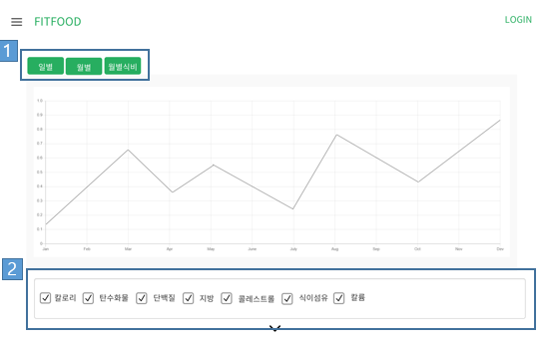 |  |  |  |  |  |  |  |  |  |  |  |  |  |  |  |  |  |  |  |  |  |  |  |  |  |  |  | 1 | 클릭 시 일별, 월별로 그래프 나타냄

 |  |  |  |  |  |  |  |  |  |  |  |  |  |  |  |  |  |  |  |  |  |  |  |  |  |  |  | 2 | 보고 싶은 영양소를 선택해 그래프로 확인 가능

 |  |  |  |  |  |  |  |  |  |  |  |  |  |  |  |  |  |  |  |  |  |  |  |  |  |  |  | 연결 Table Name

 |  |  |  |  |  |  |  |  |  |  |  |  |  |  |  |  |  |  |  |  |  |  |  |  |  |  |  |  | DB설계 완성 후 수정할 것!!

Link 정보 |  | code | link |  | code |  |  | link |  |  |  | code |  |  | link |  |  | code |  | link |  |  |  | code |  | link |  | Program
 |  |  |  |  |  |  |  |  |  |  |  |  |  |  |  |  |  |  |  |  |  |  |  |  |  |  |  | DB Query | DB설계 완성 후 수정할 것!!
 |  |  |  |  |  |  |  |  |  |  |  |  |  |  |  |  |  |  |  |  |  |  |  |  |  |  |  | Script
 |  |  |  |  |  |  |  |  |  |  |  |  |  |  |  |  |  |  |  |  |  |  |  |  |  |  |  | Image
 |  |  |  |  |  |  |  |  |  |  |  |  |  |  |  |  |  |  |  |  |  |  |  |  |  |  |  | Flash
 |  |  |  |  |  |  |  |  |  |  |  |  |  |  |  |  |  |  |  |  |  |  |  |  |  |  |  | etc

프로젝트명 : FitFood |  |  |  |  |  | 분류명 |  |  | 3. 리뷰페이지 |  |  |  |  | 작성자 |  | 권수정 |  |  |  |  | 작성일 | 2020.05.09 |  |  |  |  | 확인 | TITLE | 리뷰페이지
 |  |  |  |  |  | 분류코드 |  |  | <3 - 1> |  |  |  |  | 승인자 |  | 윤승훈 |  |  |  |  | 승인일 |  |  |  |  |  |  | META
Depth1 |  | 식당리스트 |  | Depth2 | 식당리뷰 |  |  |  |  |  | Depth3 |  |  |  |  |  | Depth4 |  |  |  |  |  | Depth5
화면명 | 식당리스트 |  |  |  |  |  | 화일명 |  |  | ReviewMain.vue |  |  |  |  |  |  | 폴더 |  | src/views/reviewView |  |  |  |  |  |  |  |  | 내용
 |  |  |  |  |  |  |  |  |  |  |  |  |  |  |  |  |  |  |  |  |  |  |  |  |  |  |  | 1 | 가게별 정보 확인 가능

 |  |  |  |  |  |  |  |  |  |  |  |  |  |  |  |  |  |  |  |  |  |  |  |  |  |  |  | 2 | 클릭 시 리뷰페이지 이동

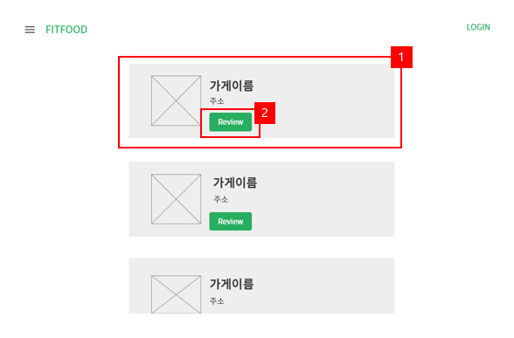

 |  |  |  |  |  |  |  |  |  |  |  |  |  |  |  |  |  |  |  |  |  |  |  |  |  |  |  | 연결 Table Name

 |  |  |  |  |  |  |  |  |  |  |  |  |  |  |  |  |  |  |  |  |  |  |  |  |  |  |  |  | DB설계 완성 후 수정할 것!!

Link 정보 |  | code | link |  | code |  |  | link |  |  |  | code |  |  | link |  |  | code |  | link |  |  |  | code |  | link |  | Program
 |  |  |  |  |  |  |  |  |  |  |  |  |  |  |  |  |  |  |  |  |  |  |  |  |  |  |  | DB Query | DB설계 완성 후 수정할 것!!
 |  |  |  |  |  |  |  |  |  |  |  |  |  |  |  |  |  |  |  |  |  |  |  |  |  |  |  | Script
 |  |  |  |  |  |  |  |  |  |  |  |  |  |  |  |  |  |  |  |  |  |  |  |  |  |  |  | Image
 |  |  |  |  |  |  |  |  |  |  |  |  |  |  |  |  |  |  |  |  |  |  |  |  |  |  |  | Flash
 |  |  |  |  |  |  |  |  |  |  |  |  |  |  |  |  |  |  |  |  |  |  |  |  |  |  |  | etc

프로젝트명 : FitFood |  |  |  |  |  | 분류명 |  |  | 3. 리뷰페이지 |  |  |  |  | 작성자 |  | 권수정 |  |  |  |  | 작성일 | 2020.05.09 |  |  |  |  | 확인 | TITLE | 리뷰페이지
 |  |  |  |  |  | 분류코드 |  |  | <3 - 2> |  |  |  |  | 승인자 |  | 윤승훈 |  |  |  |  | 승인일 |  |  |  |  |  |  | META
Depth1 |  | 식당리스트 |  | Depth2 | 식당리뷰 |  |  |  |  |  | Depth3 |  |  |  |  |  | Depth4 |  |  |  |  |  | Depth5
화면명 | 식당리뷰 |  |  |  |  |  | 화일명 |  |  | ReviewMain.vue |  |  |  |  |  |  | 폴더 |  | src/views/reviewView |  |  |  |  |  |  |  |  | 내용
 |  |  |  |  |  |  |  |  |  |  |  |  |  |  |  |  |  |  |  |  |  |  |  |  |  |  |  | 1 | 사용자들의 리뷰 확인 가능

 |  |  |  |  |  |  |  |  |  |  |  |  |  |  |  |  |  |  |  |  |  |  |  |  |  |  |  | 2 | 클릭 시 리뷰작성 폼 생성

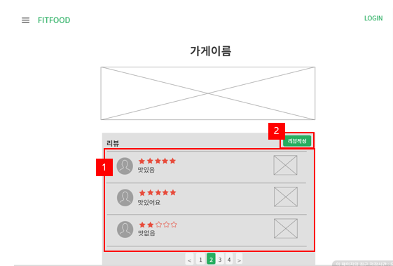

 |  |  |  |  |  |  |  |  |  |  |  |  |  |  |  |  |  |  |  |  |  |  |  |  |  |  |  | 연결 Table Name

 |  |  |  |  |  |  |  |  |  |  |  |  |  |  |  |  |  |  |  |  |  |  |  |  |  |  |  |  | DB설계 완성 후 수정할 것!!

Link 정보 |  | code | link |  | code |  |  | link |  |  |  | code |  |  | link |  |  | code |  | link |  |  |  | code |  | link |  | Program
 |  |  |  |  |  |  |  |  |  |  |  |  |  |  |  |  |  |  |  |  |  |  |  |  |  |  |  | DB Query | DB설계 완성 후 수정할 것!!
 |  |  |  |  |  |  |  |  |  |  |  |  |  |  |  |  |  |  |  |  |  |  |  |  |  |  |  | Script
 |  |  |  |  |  |  |  |  |  |  |  |  |  |  |  |  |  |  |  |  |  |  |  |  |  |  |  | Image
 |  |  |  |  |  |  |  |  |  |  |  |  |  |  |  |  |  |  |  |  |  |  |  |  |  |  |  | Flash
 |  |  |  |  |  |  |  |  |  |  |  |  |  |  |  |  |  |  |  |  |  |  |  |  |  |  |  | etc

프로젝트명 : FitFood |  |  |  |  |  | 분류명 |  |  | 3. 리뷰페이지 |  |  |  |  | 작성자 |  | 권수정 |  |  |  |  | 작성일 | 2020.05.09 |  |  |  |  | 확인 | TITLE | 리뷰페이지
 |  |  |  |  |  | 분류코드 |  |  | <3 - 3> |  |  |  |  | 승인자 |  | 윤승훈 |  |  |  |  | 승인일 |  |  |  |  |  |  | META
Depth1 |  | 식당리스트 |  | Depth2 | 식당리뷰 |  |  |  |  |  | Depth3 |  |  |  |  |  | Depth4 |  |  |  |  |  | Depth5
화면명 | 식당리뷰작성 |  |  |  |  |  | 화일명 |  |  | ReviewMain.vue |  |  |  |  |  |  | 폴더 |  | src/views/reviewView |  |  |  |  |  |  |  |  | 내용
 |  |  |  |  |  |  |  |  |  |  |  |  |  |  |  |  |  |  |  |  |  |  |  |  |  |  |  | 1 | 별점 입력

 |  |  |  |  |  |  |  |  |  |  |  |  |  |  |  |  |  |  |  |  |  |  |  |  |  |  |  | 2 | 리뷰 작성
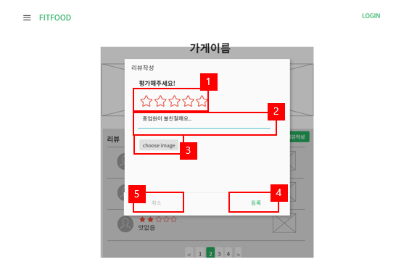

 |  |  |  |  |  |  |  |  |  |  |  |  |  |  |  |  |  |  |  |  |  |  |  |  |  |  |  | 3 | 이미지 등록

 |  |  |  |  |  |  |  |  |  |  |  |  |  |  |  |  |  |  |  |  |  |  |  |  |  |  |  | 4 | 클릭시 리뷰 등록

 |  |  |  |  |  |  |  |  |  |  |  |  |  |  |  |  |  |  |  |  |  |  |  |  |  |  |  | 5 | 클릭시 리뷰페이지로 복귀

 |  |  |  |  |  |  |  |  |  |  |  |  |  |  |  |  |  |  |  |  |  |  |  |  |  |  |  | 연결 Table Name

 |  |  |  |  |  |  |  |  |  |  |  |  |  |  |  |  |  |  |  |  |  |  |  |  |  |  |  |  | DB설계 완성 후 수정할 것!!

Link 정보 |  | code | link |  | code |  |  | link |  |  |  | code |  |  | link |  |  | code |  | link |  |  |  | code |  | link |  | Program
 |  |  |  |  |  |  |  |  |  |  |  |  |  |  |  |  |  |  |  |  |  |  |  |  |  |  |  | DB Query | DB설계 완성 후 수정할 것!!
 |  |  |  |  |  |  |  |  |  |  |  |  |  |  |  |  |  |  |  |  |  |  |  |  |  |  |  | Script
 |  |  |  |  |  |  |  |  |  |  |  |  |  |  |  |  |  |  |  |  |  |  |  |  |  |  |  | Image
 |  |  |  |  |  |  |  |  |  |  |  |  |  |  |  |  |  |  |  |  |  |  |  |  |  |  |  | Flash
 |  |  |  |  |  |  |  |  |  |  |  |  |  |  |  |  |  |  |  |  |  |  |  |  |  |  |  | etc

프로젝트명 : FitFood |  |  |  |  |  | 분류명 |  |  | 4. 추천페이지 |  |  |  |  | 작성자 |  |  |  |  |  |  | 작성일 | 2020.05.09 |  |  |  |  | 확인 | TITLE | 추천페이지
 |  |  |  |  |  | 분류코드 |  |  | <4 - 1> |  |  |  |  | 승인자 |  | 윤승훈 |  |  |  |  | 승인일 |  |  |  |  |  |  | META
Depth1 |  |  |  | Depth2 |  |  |  |  |  |  | Depth3 |  |  |  |  |  | Depth4 |  |  |  |  |  | Depth5
화면명 |  |  |  |  |  |  | 화일명 |  |  |  |  |  |  |  |  |  | 폴더 |  |  |  |  |  |  |  |  |  |  | 내용
 |  |  |  |  |  |  |  |  |  |  |  |  |  |  |  |  |  |  |  |  |  |  |  |  |  |  |  | 1 | 클릭 시 식단 추천 페이지, 레시피 추천으로 넘어감

 |  |  |  |  |  |  |  |  |  |  |  |  |  |  |  |  |  |  |  |  |  |  |  |  |  |  |  | 2 | 클릭 시 해당 상세보기 페이지로 이동

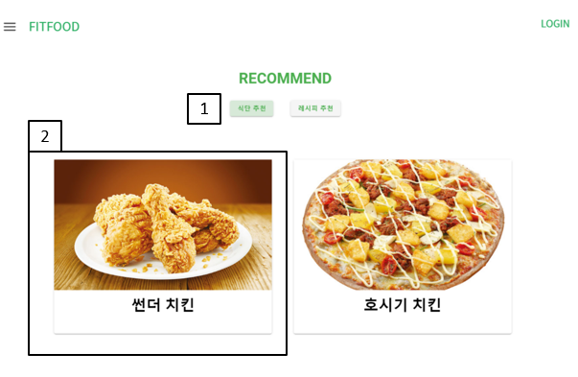

 |  |  |  |  |  |  |  |  |  |  |  |  |  |  |  |  |  |  |  |  |  |  |  |  |  |  |  | 연결 Table Name

 |  |  |  |  |  |  |  |  |  |  |  |  |  |  |  |  |  |  |  |  |  |  |  |  |  |  |  |  | DB설계 완성 후 수정할 것!!

Link 정보 |  | code | link |  | code |  |  | link |  |  |  | code |  |  | link |  |  | code |  | link |  |  |  | code |  | link |  | Program
 |  |  |  |  |  |  |  |  |  |  |  |  |  |  |  |  |  |  |  |  |  |  |  |  |  |  |  | DB Query | DB설계 완성 후 수정할 것!!
 |  |  |  |  |  |  |  |  |  |  |  |  |  |  |  |  |  |  |  |  |  |  |  |  |  |  |  | Script
 |  |  |  |  |  |  |  |  |  |  |  |  |  |  |  |  |  |  |  |  |  |  |  |  |  |  |  | Image
 |  |  |  |  |  |  |  |  |  |  |  |  |  |  |  |  |  |  |  |  |  |  |  |  |  |  |  | Flash
 |  |  |  |  |  |  |  |  |  |  |  |  |  |  |  |  |  |  |  |  |  |  |  |  |  |  |  | etc

프로젝트명 : FitFood |  |  |  |  |  | 분류명 |  |  | 4. 추천페이지 |  |  |  |  | 작성자 |  |  |  |  |  |  | 작성일 | 2020.05.09 |  |  |  |  | 확인 | TITLE | 추천페이지
 |  |  |  |  |  | 분류코드 |  |  | <4 - 2> |  |  |  |  | 승인자 |  | 윤승훈 |  |  |  |  | 승인일 |  |  |  |  |  |  | META
Depth1 |  |  |  | Depth2 |  |  |  |  |  |  | Depth3 |  |  |  |  |  | Depth4 |  |  |  |  |  | Depth5
화면명 |  |  |  |  |  |  | 화일명 |  |  |  |  |  |  |  |  |  | 폴더 |  |  |  |  |  |  |  |  |  |  | 내용
 |  |  |  |  |  |  |  |  |  |  |  |  |  |  |  |  |  |  |  |  |  |  |  |  |  |  |  | 1 | 가게 정보 보여줌

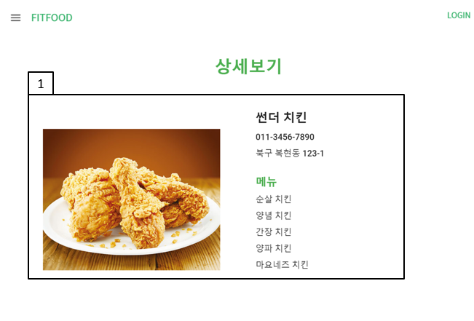

 |  |  |  |  |  |  |  |  |  |  |  |  |  |  |  |  |  |  |  |  |  |  |  |  |  |  |  | 연결 Table Name

 |  |  |  |  |  |  |  |  |  |  |  |  |  |  |  |  |  |  |  |  |  |  |  |  |  |  |  |  | DB설계 완성 후 수정할 것!!

Link 정보 |  | code | link |  | code |  |  | link |  |  |  | code |  |  | link |  |  | code |  | link |  |  |  | code |  | link |  | Program
 |  |  |  |  |  |  |  |  |  |  |  |  |  |  |  |  |  |  |  |  |  |  |  |  |  |  |  | DB Query | DB설계 완성 후 수정할 것!!
 |  |  |  |  |  |  |  |  |  |  |  |  |  |  |  |  |  |  |  |  |  |  |  |  |  |  |  | Script
 |  |  |  |  |  |  |  |  |  |  |  |  |  |  |  |  |  |  |  |  |  |  |  |  |  |  |  | Image
 |  |  |  |  |  |  |  |  |  |  |  |  |  |  |  |  |  |  |  |  |  |  |  |  |  |  |  | Flash
 |  |  |  |  |  |  |  |  |  |  |  |  |  |  |  |  |  |  |  |  |  |  |  |  |  |  |  | etc

프로젝트명 : FitFood |  |  |  |  |  | 분류명 |  |  | 4. 추천페이지 |  |  |  |  | 작성자 |  |  |  |  |  |  | 작성일 | 2020.05.09 |  |  |  |  | 확인 | TITLE | 추천페이지
 |  |  |  |  |  | 분류코드 |  |  | <4 - 2> |  |  |  |  | 승인자 |  | 윤승훈 |  |  |  |  | 승인일 |  |  |  |  |  |  | META
Depth1 |  |  |  | Depth2 |  |  |  |  |  |  | Depth3 |  |  |  |  |  | Depth4 |  |  |  |  |  | Depth5
화면명 |  |  |  |  |  |  | 화일명 |  |  |  |  |  |  |  |  |  | 폴더 |  |  |  |  |  |  |  |  |  |  | 내용
 |  |  |  |  |  |  |  |  |  |  |  |  |  |  |  |  |  |  |  |  |  |  |  |  |  |  |  | 1 | 스크롤을 내리면 가게 위치 보여줌

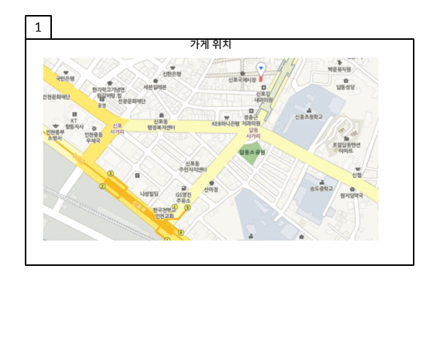

 |  |  |  |  |  |  |  |  |  |  |  |  |  |  |  |  |  |  |  |  |  |  |  |  |  |  |  | 연결 Table Name

 |  |  |  |  |  |  |  |  |  |  |  |  |  |  |  |  |  |  |  |  |  |  |  |  |  |  |  |  | DB설계 완성 후 수정할 것!!

Link 정보 |  | code | link |  | code |  |  | link |  |  |  | code |  |  | link |  |  | code |  | link |  |  |  | code |  | link |  | Program
 |  |  |  |  |  |  |  |  |  |  |  |  |  |  |  |  |  |  |  |  |  |  |  |  |  |  |  | DB Query | DB설계 완성 후 수정할 것!!
 |  |  |  |  |  |  |  |  |  |  |  |  |  |  |  |  |  |  |  |  |  |  |  |  |  |  |  | Script
 |  |  |  |  |  |  |  |  |  |  |  |  |  |  |  |  |  |  |  |  |  |  |  |  |  |  |  | Image
 |  |  |  |  |  |  |  |  |  |  |  |  |  |  |  |  |  |  |  |  |  |  |  |  |  |  |  | Flash
 |  |  |  |  |  |  |  |  |  |  |  |  |  |  |  |  |  |  |  |  |  |  |  |  |  |  |  | etc

프로젝트명 : FitFood |  |  |  |  |  | 분류명 |  |  | 4. 추천페이지 |  |  |  |  | 작성자 |  |  |  |  |  |  | 작성일 | 2020.05.09 |  |  |  |  | 확인 | TITLE | 추천페이지
 |  |  |  |  |  | 분류코드 |  |  | <4 - 3> |  |  |  |  | 승인자 |  | 윤승훈 |  |  |  |  | 승인일 |  |  |  |  |  |  | META
Depth1 |  |  |  | Depth2 |  |  |  |  |  |  | Depth3 |  |  |  |  |  | Depth4 |  |  |  |  |  | Depth5
화면명 |  |  |  |  |  |  | 화일명 |  |  |  |  |  |  |  |  |  | 폴더 |  |  |  |  |  |  |  |  |  |  | 내용
 |  |  |  |  |  |  |  |  |  |  |  |  |  |  |  |  |  |  |  |  |  |  |  |  |  |  |  | 1 | 클릭 시 식단 추천 페이지, 레시피 추천으로 넘어감

 |  |  |  |  |  |  |  |  |  |  |  |  |  |  |  |  |  |  |  |  |  |  |  |  |  |  |  | 2 | 클릭 시 해당 레시피 페이지로 이동

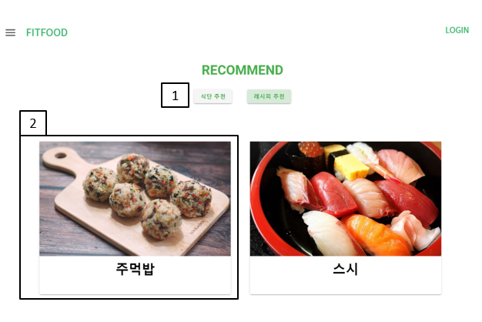

 |  |  |  |  |  |  |  |  |  |  |  |  |  |  |  |  |  |  |  |  |  |  |  |  |  |  |  | 연결 Table Name

 |  |  |  |  |  |  |  |  |  |  |  |  |  |  |  |  |  |  |  |  |  |  |  |  |  |  |  |  | DB설계 완성 후 수정할 것!!

Link 정보 |  | code | link |  | code |  |  | link |  |  |  | code |  |  | link |  |  | code |  | link |  |  |  | code |  | link |  | Program
 |  |  |  |  |  |  |  |  |  |  |  |  |  |  |  |  |  |  |  |  |  |  |  |  |  |  |  | DB Query | DB설계 완성 후 수정할 것!!
 |  |  |  |  |  |  |  |  |  |  |  |  |  |  |  |  |  |  |  |  |  |  |  |  |  |  |  | Script
 |  |  |  |  |  |  |  |  |  |  |  |  |  |  |  |  |  |  |  |  |  |  |  |  |  |  |  | Image
 |  |  |  |  |  |  |  |  |  |  |  |  |  |  |  |  |  |  |  |  |  |  |  |  |  |  |  | Flash
 |  |  |  |  |  |  |  |  |  |  |  |  |  |  |  |  |  |  |  |  |  |  |  |  |  |  |  | etc

프로젝트명 : FitFood |  |  |  |  |  | 분류명 |  |  | 4. 추천페이지 |  |  |  |  | 작성자 |  |  |  |  |  |  | 작성일 | 2020.05.09 |  |  |  |  | 확인 | TITLE | 추천페이지
 |  |  |  |  |  | 분류코드 |  |  | <4 - 4> |  |  |  |  | 승인자 |  | 윤승훈 |  |  |  |  | 승인일 |  |  |  |  |  |  | META
Depth1 |  |  |  | Depth2 |  |  |  |  |  |  | Depth3 |  |  |  |  |  | Depth4 |  |  |  |  |  | Depth5
화면명 |  |  |  |  |  |  | 화일명 |  |  |  |  |  |  |  |  |  | 폴더 |  |  |  |  |  |  |  |  |  |  | 내용
 |  |  |  |  |  |  |  |  |  |  |  |  |  |  |  |  |  |  |  |  |  |  |  |  |  |  |  | 1 | 해당 레시피 영양소와 재료 정보를 보여줌

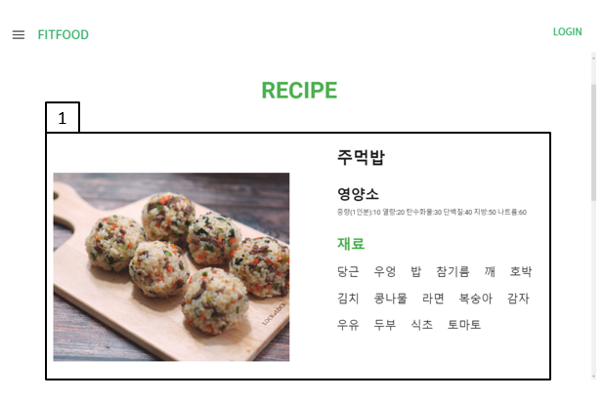

 |  |  |  |  |  |  |  |  |  |  |  |  |  |  |  |  |  |  |  |  |  |  |  |  |  |  |  | 연결 Table Name

 |  |  |  |  |  |  |  |  |  |  |  |  |  |  |  |  |  |  |  |  |  |  |  |  |  |  |  |  | DB설계 완성 후 수정할 것!!

Link 정보 |  | code | link |  | code |  |  | link |  |  |  | code |  |  | link |  |  | code |  | link |  |  |  | code |  | link |  | Program
 |  |  |  |  |  |  |  |  |  |  |  |  |  |  |  |  |  |  |  |  |  |  |  |  |  |  |  | DB Query | DB설계 완성 후 수정할 것!!
 |  |  |  |  |  |  |  |  |  |  |  |  |  |  |  |  |  |  |  |  |  |  |  |  |  |  |  | Script
 |  |  |  |  |  |  |  |  |  |  |  |  |  |  |  |  |  |  |  |  |  |  |  |  |  |  |  | Image
 |  |  |  |  |  |  |  |  |  |  |  |  |  |  |  |  |  |  |  |  |  |  |  |  |  |  |  | Flash
 |  |  |  |  |  |  |  |  |  |  |  |  |  |  |  |  |  |  |  |  |  |  |  |  |  |  |  | etc

프로젝트명 : FitFood |  |  |  |  |  | 분류명 |  |  | 4. 추천페이지 |  |  |  |  | 작성자 |  |  |  |  |  |  | 작성일 | 2020.05.09 |  |  |  |  | 확인 | TITLE | 추천페이지
 |  |  |  |  |  | 분류코드 |  |  | <4 - 4> |  |  |  |  | 승인자 |  | 윤승훈 |  |  |  |  | 승인일 |  |  |  |  |  |  | META
Depth1 |  |  |  | Depth2 |  |  |  |  |  |  | Depth3 |  |  |  |  |  | Depth4 |  |  |  |  |  | Depth5
화면명 |  |  |  |  |  |  | 화일명 |  |  |  |  |  |  |  |  |  | 폴더 |  |  |  |  |  |  |  |  |  |  | 내용
 |  |  |  |  |  |  |  |  |  |  |  |  |  |  |  |  |  |  |  |  |  |  |  |  |  |  |  | 1 | 스크롤을 내리면 만드는 방법을 보여줌

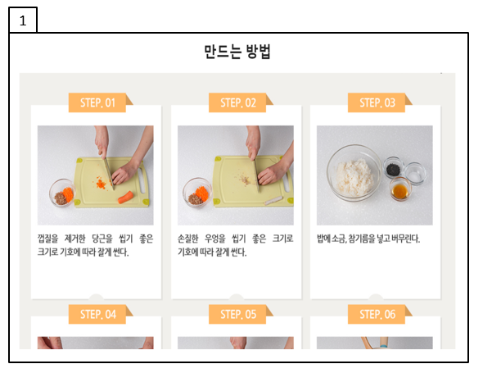

 |  |  |  |  |  |  |  |  |  |  |  |  |  |  |  |  |  |  |  |  |  |  |  |  |  |  |  | 연결 Table Name

 |  |  |  |  |  |  |  |  |  |  |  |  |  |  |  |  |  |  |  |  |  |  |  |  |  |  |  |  | DB설계 완성 후 수정할 것!!

Link 정보 |  | code | link |  | code |  |  | link |  |  |  | code |  |  | link |  |  | code |  | link |  |  |  | code |  | link |  | Program
 |  |  |  |  |  |  |  |  |  |  |  |  |  |  |  |  |  |  |  |  |  |  |  |  |  |  |  | DB Query | DB설계 완성 후 수정할 것!!
 |  |  |  |  |  |  |  |  |  |  |  |  |  |  |  |  |  |  |  |  |  |  |  |  |  |  |  | Script
 |  |  |  |  |  |  |  |  |  |  |  |  |  |  |  |  |  |  |  |  |  |  |  |  |  |  |  | Image
 |  |  |  |  |  |  |  |  |  |  |  |  |  |  |  |  |  |  |  |  |  |  |  |  |  |  |  | Flash
 |  |  |  |  |  |  |  |  |  |  |  |  |  |  |  |  |  |  |  |  |  |  |  |  |  |  |  | etc

